Especificaciones sistema data p
SISTEMA DE RESPALDO A CINTAS
SISTEMA VIDEOVIGILANCIA CIUDADANO DE MEDELLIN
unidades de expansión
Marca: BCDVideo
Referencia: BCD460-SNE-600TB-10
Descripción: BCDVideo - 4U 60 BAY EXPANSION ARRAY 600TB RAW (403TB USABLE DDP) DUAL - PS 200-240VAC 5YR NBD WTY
TOPOLOGÍA DE RED
SISTEMA DE RESPALDO A CINTAS Y SAN
SISTEMA DE RESPALDO A CINTAS
DISTRIBUCIÓN DE LOS EQUIPOS
DIAGRAMA DE CONEXIONES
En el siguiente gráfico se muestra un diagrama de conectividad general de todo el sistema. En este diagrama se encuentra integrado la red SAN, el servidor con el rol de Cell Manager para Data Protector el cual consta de una agrupación de cuatro interfaces para el tráfico usual de datos además de una interface de red para la gestión remota fuera de banda (ILO), conectividad Ethernet para el nodo principal en las interfaces de RMI y diagnósticos.
Servidor Proliant DL 360Gen9
El servidor que contiene el Nuevo CEL Manager, es un HPE Proliant DL 360Gen9 server, el cual queda instalado en el rack en donde está el anterior Cell Manager.
Este servidor queda con Sistema operativo Windows 2012R2 Standard.
Imagen 4.
Dicho servidor tiene las siguientes características:
128Gb de memorial RAM.
2 Procesadores Intel Xeon E5 2630 V4 2.20Ghz
2 discos de 300GB 10k SAS
4 discos 2TB 7.2k SAS
Se crea por hardware dos particiones así:
Raid 1 con los dos discos de 300GB para Sistema operativo.
Raid 5 con los 4 discos de 2TB para la DB del Sistema de backup y restauraciones.
Swiches SB6000N de Fibra
La conectividad de la red en fibra, entre los archiver, el servidor Cell Manager y las librerías, esta orquestada por los switches de SAN en los cuales coinciden todas las fibras que vienen de los dispositivos involucrados en la solución de backup.
Estos switches esta ubicados en el mismo rack del servidor cell manager, son dos switches para efectos de redundancia, en los cuales están conectados:
Todos los puertos A de la librería msl 6480, los puertos 1 del servidor Cell manager y los archiver van al switche 1.
Todos los puertos B de la librería msl 6480, los puertos 2 del servidor Cell manager y los archiver van al switche 2.
Liberia MSL 6480.
La solución de backup esta soportada por una librería msl 6480, que contiene 7 módulos, cada módulo tiene dos magazines y cada magazine soporta 40 cintas LTO7 de 15TB cada una.
La librería en total soporta 560 cintas, de las cuales se retira 10 unidades del módulo 4, para asignar allí el mail slot. Este mail slot tiene el propósito de retirar por Sistema hasta 10 cintas de ser necesario, sin tener que sacar todo el magazine o los magazines, en caso de que todas las Cintas a retirar no estén juntas.
Los switches tienen instalados en todos los puertos gbic cuyos seriales van detallados en la siguiente tabla.

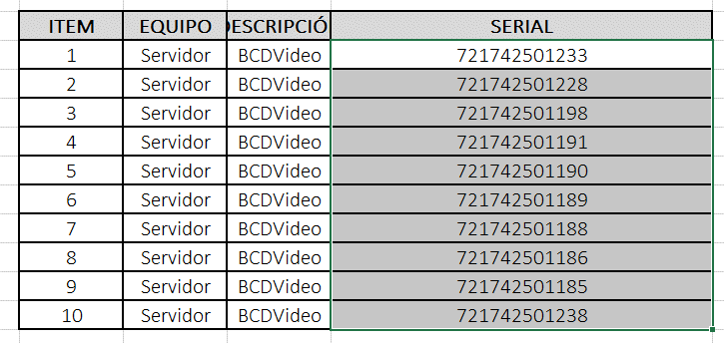 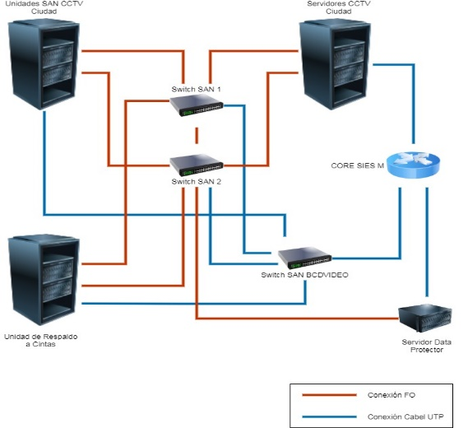 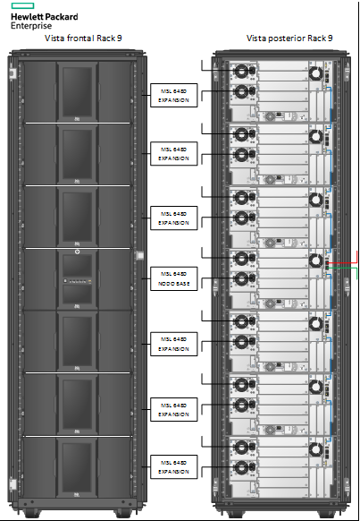

 | ITEM | EQUIPO | DESCRIPCIÓN
 | 1 | Servidor | BCDVideo
 | 2 | Servidor | BCDVideo
 | 3 | Servidor | BCDVideo
 | 4 | Servidor | BCDVideo
 | 5 | Servidor | BCDVideo
 | 6 | Servidor | BCDVideo
 | 7 | Servidor | BCDVideo
 | 8 | Servidor | BCDVideo
 | 9 | Servidor | BCDVideo
 | 10 | Servidor | BCDVideo

